Sheet1
报 价 单
序号 | 物品名称 | 图片 | 叁数 | 规格 | 单位 | 数量 | 单价 | 金额 | 备注
1 | 书柜 |  | 采用优质中密度纤维板或以上基材，天然实木皮饰面，厚度≥0.8mm，水性油漆。 | 450*400*2000mm | 个 | 6
2 | 吧台 | 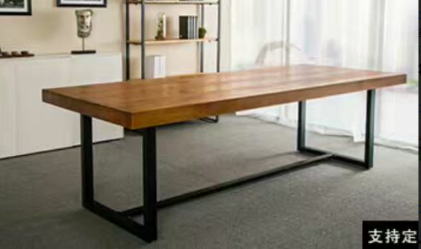 | 桌面采用实木制作，加厚耐高温金属脚架 | 2000*450*1050mm | 张 | 1
3 | 吧椅 |  | 采用实木制作+耐高温PP坐板 | 常规 | 张 | 6
4 | 休闲桌 |  | 采用实木制作 | 4人桌 | 张 | 2
 | 休闲沙发 |  | 采用实木+曲木制作，靠背高密度海绵，棉麻饰面 | 单人 | 张 | 6
5 | 屏风 | 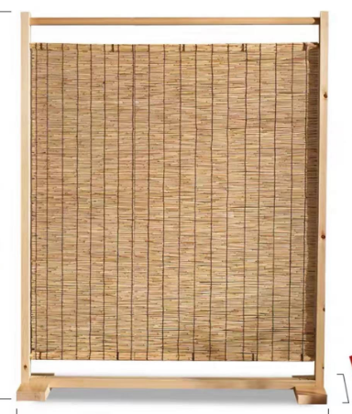 | 采用实木框架，经久耐用，防滑稳固；天然芦苇编织屏面,连接有序，工整简洁 | 1200*450*1800mm | 组 | 2
合计 |  |  |  |  |  |  |  | 0

注：
1、此报价为含税报价；
2、此报价包含安装、运输、搬运、人工及税费等一切费用；
3、质保 年（质保期不少于三年）；
4、乙方需向甲方支付合同总金额5%的履约保证金，质保期满后乙方提出申请，甲方确认后无息退还履约保证金。

